Couverture
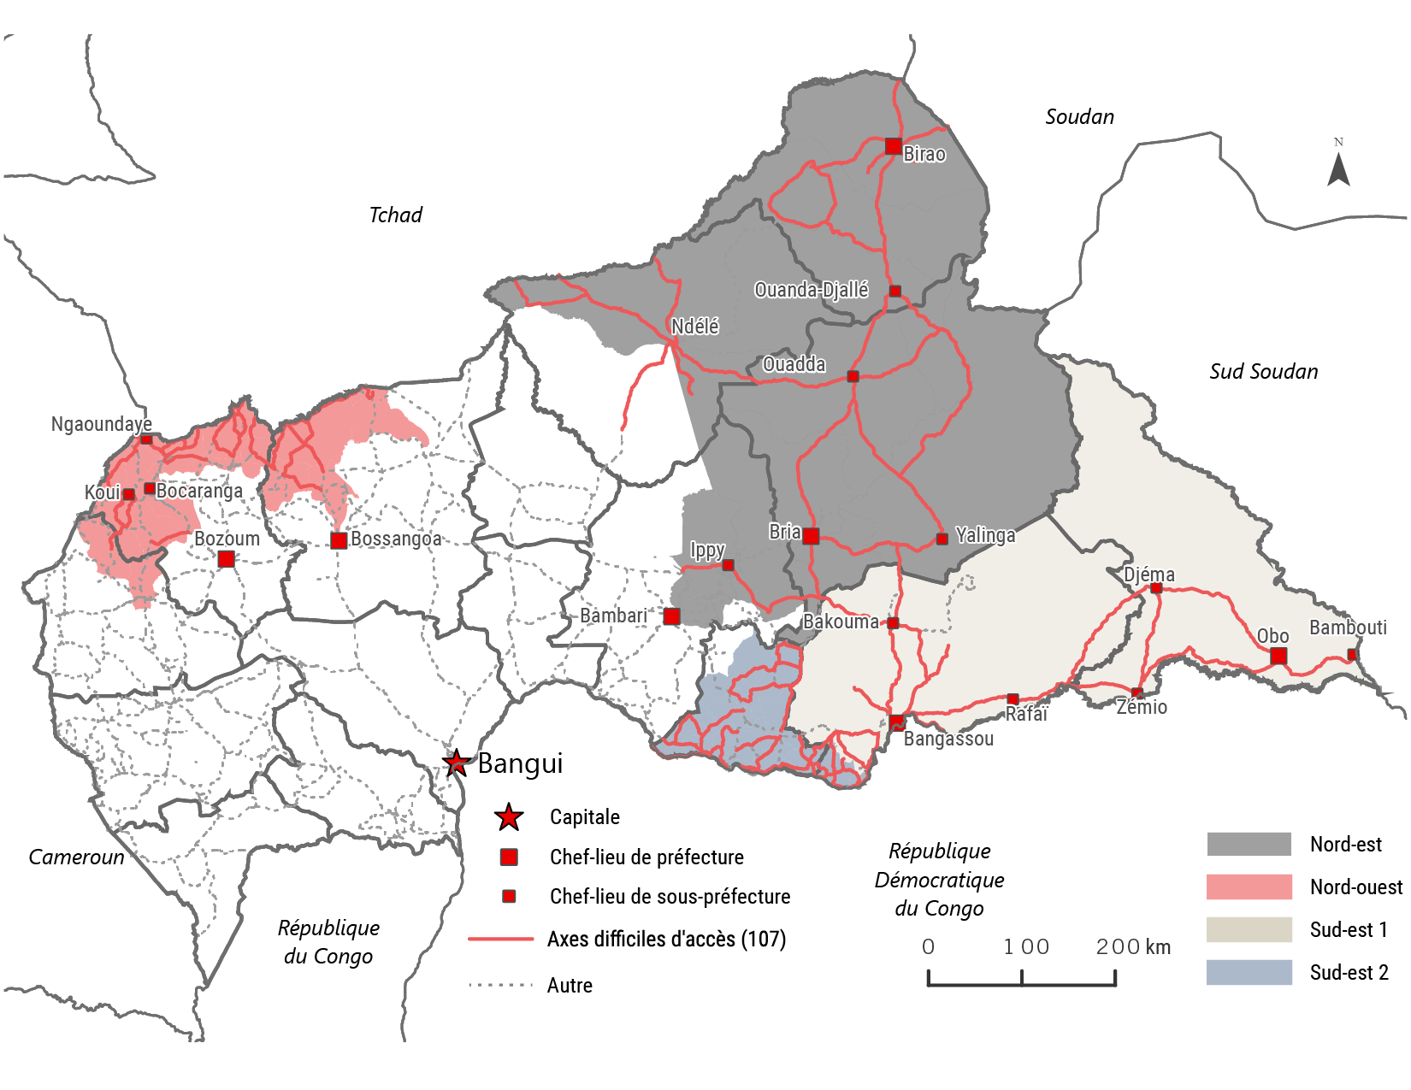
Carte des zones couvertes | Détails de l’échantillon
 | Nombre d'entretien IC | 1690
 | Nombre de localité couverte | 378
 | Nombre des axes couvert | 68
 | Nombre de localité couverte par macro zone
 | Nord-Est | 93
 | Nord-Ouest | 85
 | Sud-Est1 | 88
 | Sud-Est2 | 112

